Portada

Prestaciones de la
Seguridad Social
Enero - Diciembre 2023

Índice
Índice

Prestaciones
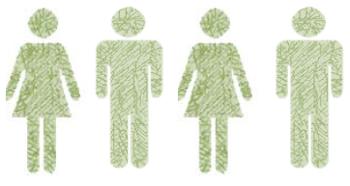

Número total de Prestaciones
467,678

Primer Progenitor | 220,829
Segundo Progenitor | 246,849

Procesos por CC.AA
PRESTACIÓN DE NACIMIENTO Y CUIDADO DE MENOR (1)
ENERO-DICIEMBRE 2023 (2)
NUMERO DE PROCESOS POR CC.AA

ANDALUCIA | 87,008
CATALUÑA | 82,180
MADRID | 74,755
COM. VALENCIANA | 47,758
GALICIA | 21,118
PAÍS VASCO | 20,711
CASTILLA LA MANCHA | 20,420
CASTILLA Y LEÓN | 19,458
MURCIA | 18,450
CANARIAS | 16,589
ARAGÓN | 13,462
ILLES BALEARS | 12,800
EXTREMADURA | 10,533
NAVARRA | 6,743
ASTURIAS | 6,630
CANTABRIA | 4,556
LA RIOJA | 3,047
MELILLA | 860
CEUTA | 600

 | 467,678

 | TOTAL | 467,678

(1) Solo prestaciones reconocidas por el INSS sin ISM.
(2) Número de expedientes estimados, no se recoge el número de perceptores ya que al poder fraccionar los periodos de disfrute de la prestación el número de perceptores se incrementa cada vez que la misma prestación se reactiva.

Excedencias
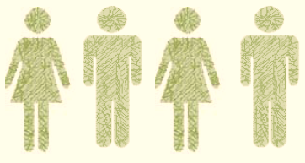

Número total de Excedencias
54,796

Mujeres | 46,052
Hombres | 8,744

Excedencias por CC.AA
EXCEDENCIAS POR CUIDADO FAMILIAR DADAS DE ALTA

NUMERO DE EXCEDENCIAS POR CC.AA

 | C. DE MADRID | 11,413
 | CATALUÑA | 8,143
 | ANDALUCIA | 6,281
 | C. VALENCIANA | 5,593
 | PAÍS VASCO | 5,337
 | CASTILLA-LEÓN | 2,897
 | R. DE MURCIA | 2,231
 | CAST.-LA MANCHA | 2,156
 | NAVARRA | 2,114
 | ARAGÓN | 2,084
 | GALICIA | 1,607
 | ILLES BALEARS | 1,558
 | CANARIAS | 1,002
 | ASTURIAS | 727
 | EXTREMADURA | 607
 | LA RIOJA | 523
 | CANTABRIA | 446
 | MELILLA | 41
 | CEUTA | 36

COMPARACIÓN 2022/2023 (Enero -Diciembre)

Mujeres Hombres Total
 | 40,788
 | 46,052
 | 6,667
 | 8,744
 | 47,455
 | 54,796

 |  | 40,788
 |  | 46,052

 |  | 6,667
 |  | 8,744

 |  | 47,455
 |  | 54,796

